BAT
頭字語 /Acronym |  |  | BAT
機器概説 /Device Outline |  |  | Battery | ×
帰属 /Subsystem |  |  | EPS
内部冗長の有無 /Redundancy in the Device |  |  | 無し
基本情報/Basic information | 主要諸元/Main specifications | 外観/Appearance | 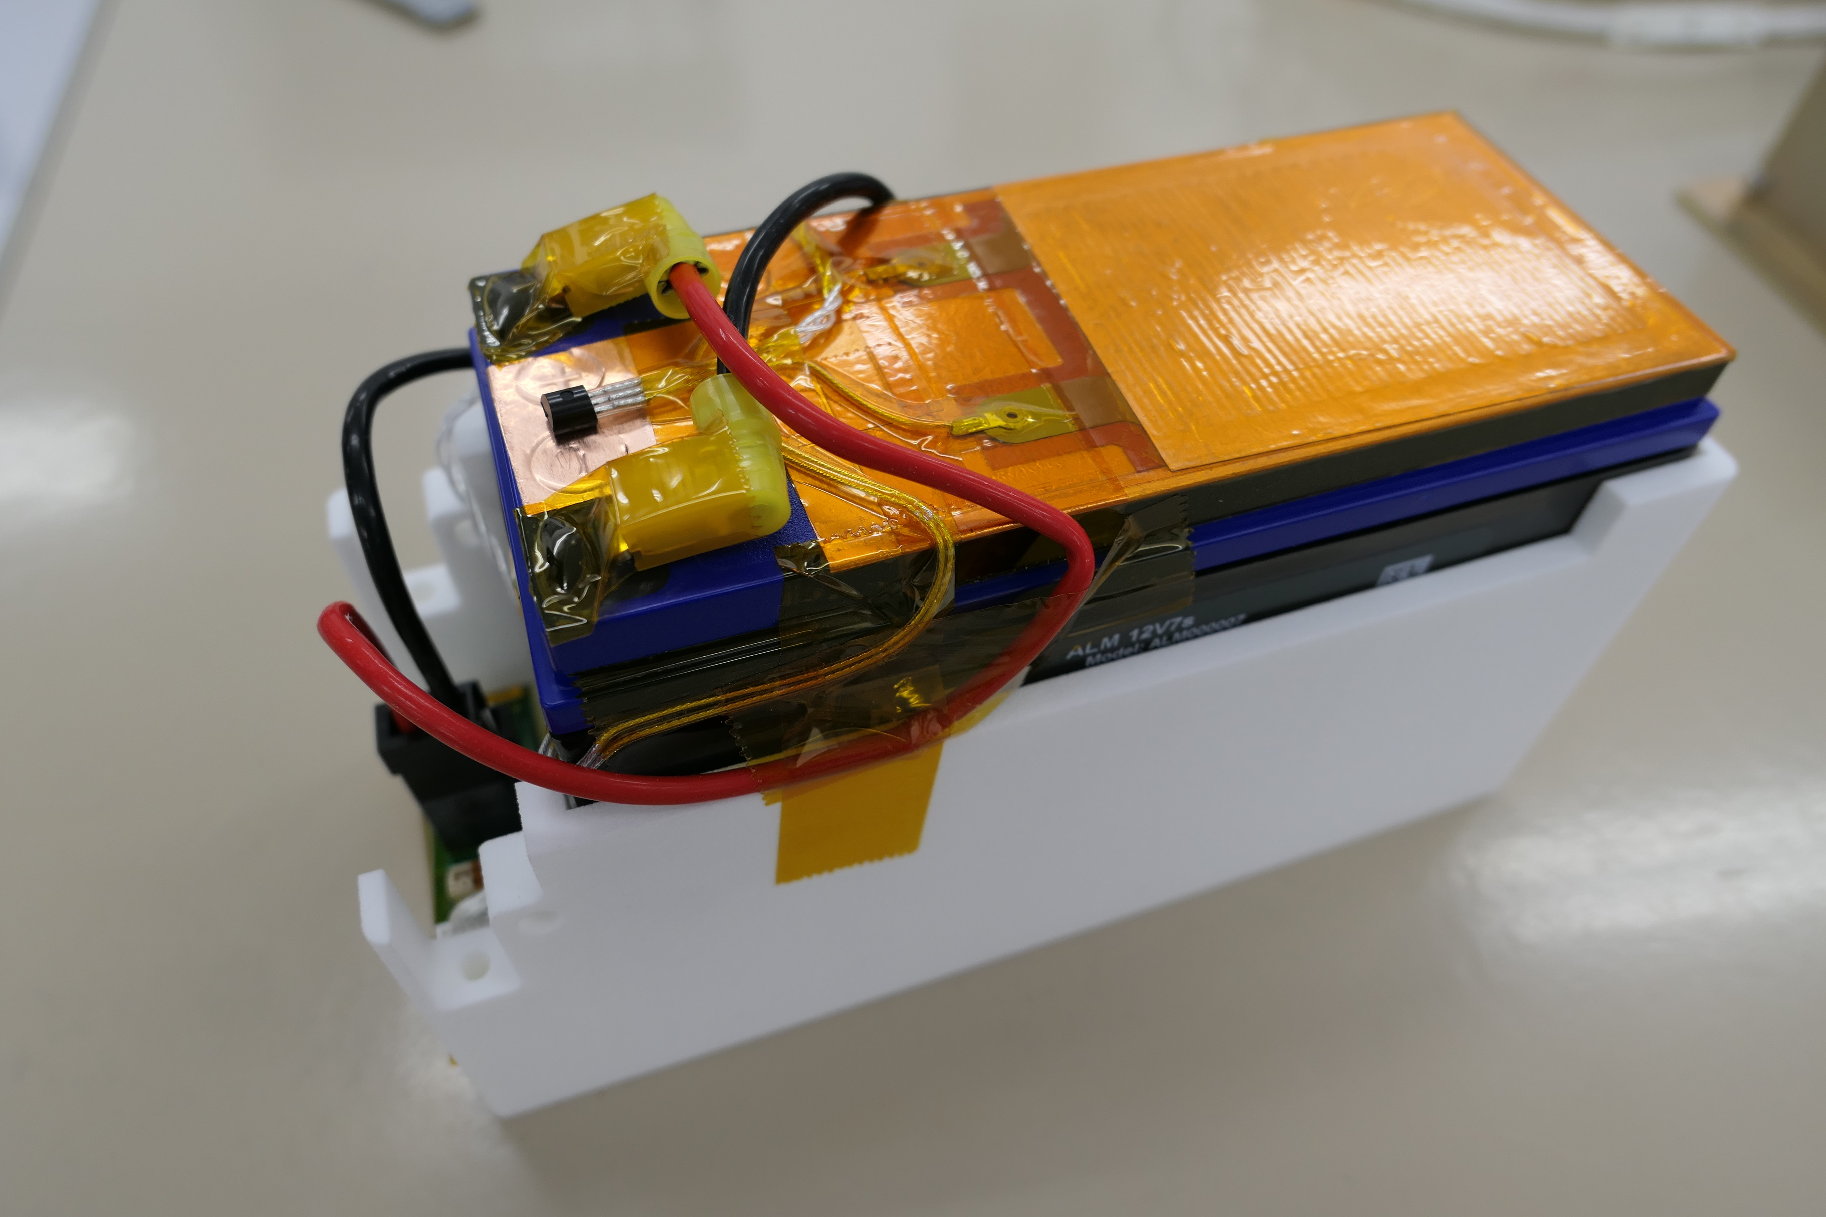 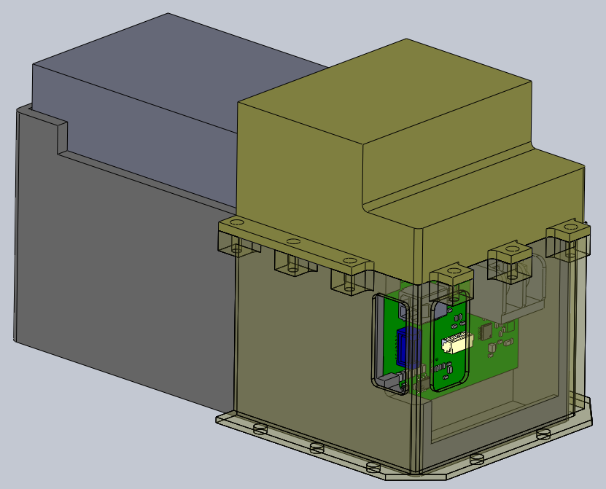 Left one: BAT appearance Right one: The image of BAT after being installed on inner structure. Just for reference. | ×
 |  | 構成・内部配置/Configuration(internal structure) | 筐体内に基板を搭載
 |  | 機能/Functions | 1)太陽電池から供給される電力を蓄積する。 2)機器へ電力を供給する。 | ×
 |  | 性能/Performance | 電圧：13.2V 電力容量；66Whr以上 出力電流：22.5A 充電電圧：14.4V 最大充電電流：10A以上 構成：４S2P | ×
 |  | 機械IF/Mechanical IF
 |  | 形状・寸法/Dimension | 180×75×96mm (Refer to Fig1 in "Drawing" sheet) | ×
 |  | 質量・質量特性/Mass |  | ×
 |  | 使用材料内訳/Breakdown of materials | 宇宙活動法観点
 |  | 機械図面(2D)/2D mechanical drawing | Drawing
 |  | 機械図面(3D)/3D mechanical drawing | TBD | ×
 |  | ファスナ/Fastener | TBD | ×
 |  | 衛星外部搭載/内部搭載/External or internal installation | 内部搭載 | ×
 |  | ヒートシンク要否/Necessity of external heat sink | 不要
 |  | 衛星外部からのアクセス要否/Necessity of access from outside | なし | ×
 |  | 隣接配置コンポの要否/Necessity of adjacent components | CHGと近い方が好ましいがmustではない | ×
 |  | ノンフライトアイテムの有無/Non-flight items | なし | ×
 |  | 取り付け向きの指定有無/Mounting orientation | なし | ×
 |  | その他取り付け特記事項/Remarks | なし | ×
 |  | 熱的IF/Thermal IF
 |  | 接触面積/Contact area[mm2] | bottom: 9532.27[mm2], back: 5520[mm2], left: 12350[mm2], right: 11728.36[mm2] (Refer to Fig2 in "Drawing" sheet) | ×
 |  | 発生熱量/Heat generated[W] | 10W(20V, ヒーター使用時) | ×
 |  | 熱容量/Heat capacity[J/K] | TBD | ×
 |  | 動作時 許容温度/Allowable operation temeperature[degC] | 0 to 60degC | ×
 |  | 非動作時 許容温度/Allowable non-operation temperature[degC] | -
 |  | 保管輸送時 許容温度/Allowable storage temperature[degC] | -
 |  | 温度規定点/Temperature reference point | Drawing
 |  | 内部温度計測点/Internal temperature measurement points | Drawing
 |  | 使用可能温度範囲/Operating temperature range | For battery: -20 to 60 degC. In addition, some components of BAT-IF board do not have a temperature range wider than -40 C to +85 C. For details check: https://axelspace.sharepoint.com/:x:/r/sites/SDG/Shared%20Documents/EPS/GRUS2/Components%20temperature%20range%20verification/B0343_G2_BAT_Bypass_FM.xlsx?d=w94082d1ccf884711863c2b8e96a94d51&csf=1&web=1&e=dFC30C | ×
 |  | 表面光学特性/Surface optical properties | アロジン1200 | ×
 |  | ヒーター要否・容量/Heater capacity[W] | 10W（80Ωx2並、20V使用時) | ×
 |  | 電気IF/Electrical IF
 |  | 使用電源電圧/Supplied voltage[V] | 14V | ×
 |  | 電圧範囲/Operating voltage range[V] | 0-14.2V | ×
 |  | 平均消費電力/Average power consumption[W] | N/A | ×
 |  | ピーク消費電力/Peak power consumption[W] | 10.6W
 |  | 動作モード遷移図/Operational mode transition diagram | link (needs to be added, link does not open for me)
 |  | 衛星構造絶縁要否/Necessity of electrical isolation | -
 |  | 接地系統図/GND system diagram | GND system diagram
 |  | コネクタ/Connector | -
 |  | コネクタピンアサイン/Pin assignment | link(needs to be updated, link does not open for me)
 |  | 回路図/Schematic | link
 |  | 通信IF/Communication IF
 |  | 規格/Standard | I2C
 |  | 通信速度/Communication speed | -
 |  | コマンド詳細/Commands | -
 |  | 環境条件/Environmental test condition
 |  | 振動試験実績レベル/Tested vibration level | JAXEL1 QT | ×
 |  | 温度サイクル試験実績レベル/Tested thermal cycle | JAXEL1 QT | ×
 |  | TID試験実績レベル/Tested TID level | 10krad | ×
 |  | SEE試験実績レベル/Tested SEE level | 70MeV proton 10年分 | ×
 |  | その他/Others
 |  | 構成・内部配置/Configuration(internal structure) | link (needs to be added)
 |  | S/Wの有無/Existence of software | 有り
 | 寿命/Life | 動作期間、動作回数、/Maximum operation period or the number of times 動作DUTY等の寿命/Life expectancy of operation duty or etc | 動作期間 1yr, 47520cycles @DOD50%, 70%BOL容量
 |  | 寿命管理品目の有無/Existence of lifetime management items | 有り
 |  | 寿命管理の種類/Types of life management （作動寿命管理/保管寿命管理） | 保管期間：2年
 |  | 寿命管理項目/Items of life management | 容量
 |  | 有効寿命/Effective life expectancy | Around 10 years for nominal operation with DoD of around 40%. Please note that the data used for the estimation is not data from space enviroment. Reference: https://axelspace.atlassian.net/browse/G2-634
 | 製造条件/Manufacturing conditions | 製造元/Manufacturer | アクセルスペース
 |  | 製造工程/Manufacturing process | ①基板／筐体／バッテリ製造 ②基板／筐体／バッテリ組立 ③検査
 |  | 製造設備/Manufacturing facilities | アクセルスペース社内クリーンルーム
 |  | 製造体制/Manufacturing system | 基板/筐体/バッテリ製造：供給業者（ベースライン機器から変更なし） 基板/筐体/バッテリ組立、検査：アクセルスペース
 |  | 製造必要日数/Lead time in days | 1.5ヵ月(needs to be updated)
 |  | コンポ製造時間(部品手配込み)/Lead time including parts procurement | 1.5ヵ月 (needs to be updated)
 |  | コンポ製造時間(部品手配含まず)/Lead time excluding parts procurement | 12時間 (needs to be updated)
 |  | 実働時間/Actual working hours | 4時間 (needs to be updated)
 |  | 材料費/Material costs | 15万円 (needs to be updated)
 |  | 外注費/Subcontract fees | １万円 (needs to be updated)
 |  | 組立検査手順書/Assembly and inspection manual | link (needs to be added)
 | 購入品の使用経験/Experience of purchasing items on orbit |  | N/A
 | 軌道上実績の有無/On-orbit track record |  | -
新規・変更要素/New design or design changes | 材料 選定 | 放射線試験(TID) | 実績あり品使用
 |  | 放射線試験(SEE) | 実績あり品使用
 |  | アウトガス/Outgas | 実績あり品使用
 |  | 機械材料・部品/Mechanical materials or parts | 実績あり品使用
 | 電気 | 回路設計/Schematic design | N/A
 |  | 基板設計/PCB design | N/A
 |  | 電気的性能評価/Electrical performance evaluation | N/A
 | 機械 | 機械設計/Mechanical design | ケーシング変更
 | SW | SW設計/Software design | N/A
 |  | SW設計評価/Software evaluation | N/A
 | 環境 | ランダム振動試験評価/Random vibration test | 要
 |  | 衝撃試験評価/Shock test | 要
 |  | 真空試験評価/Vacuum test | 不要
 |  | EMC試験評価/EMC test | 要
 |  | 温度試験評価/Thermal test | 要
 |  | かみ合わせ試験/Electrical interface test | 要
外注親和性/Easiness of outsourcing | 材料 選定 | 放射線試験(TID) | 不要
 |  | 放射線試験(SEE) | 不要
 |  | アウトガス/Outgas | 不要
 |  | 機械材料・部品/Mechanical materials or parts | 不要
 | 電気 | 回路設計/Schematic design | 不要
 |  | 基板設計/PCB design | 不要
 |  | 電気的性能評価/Electrical performance evaluation | 不要
 | 機械 | 機械設計/Mechanical design | 可能
 | SW | SW設計/Software design | 不要
 |  | SW設計評価/Software evaluation | 不要
 | 組立 | 組立/Assembly | 可能
 |  | 単体電気試験/Unit electrical test | 可能
 |  | 単体SW試験/Unit software test | 不要
 | 環境 | ランダム振動試験評価/Random vibration test | 可能
 |  | 衝撃試験評価/Shock test | 可能
 |  | 真空試験評価/Vacuum test | 可能
 |  | EMC試験評価/EMC test | 可能
 |  | 温度試験評価/Thermal test | 可能
 |  | かみ合わせ試験/Electrical interface test | 可能
TRL |  |  | 3
技術変更度判定/Technology change judgment |  |  | Ⅲ
開発試験計画/Development plan |  |  | 電気性能試験（単体）
 |  |  | 温度試験（単体）
 |  |  | ランダム振動試験（単体）
 |  |  | インタフェース試験（システムコンフィギュレーションで噛み合わせ）

